KPIs report (Monthly)
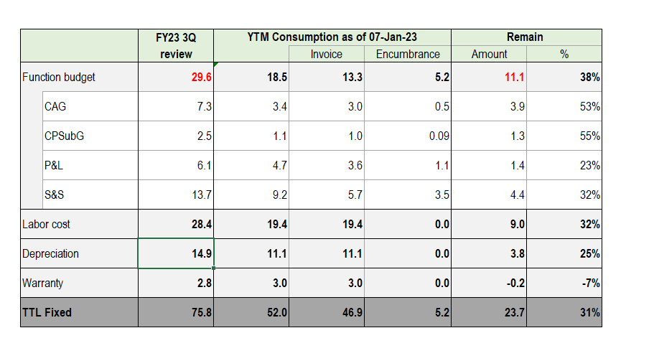

Depreciation Report
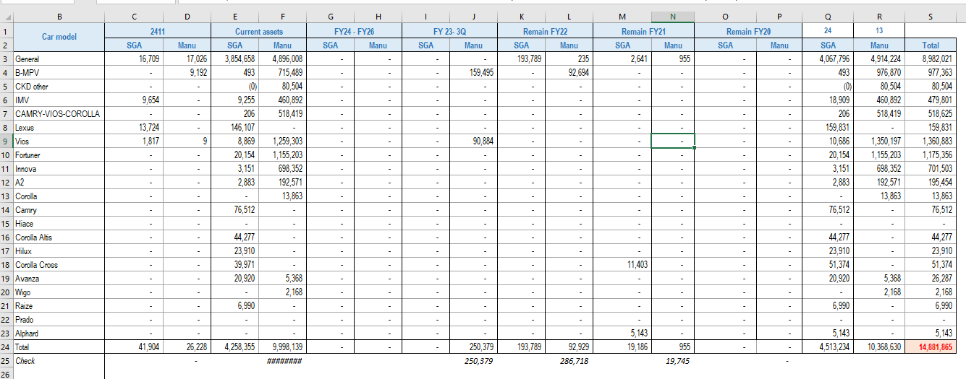

Calculator CR remain by Div (Re
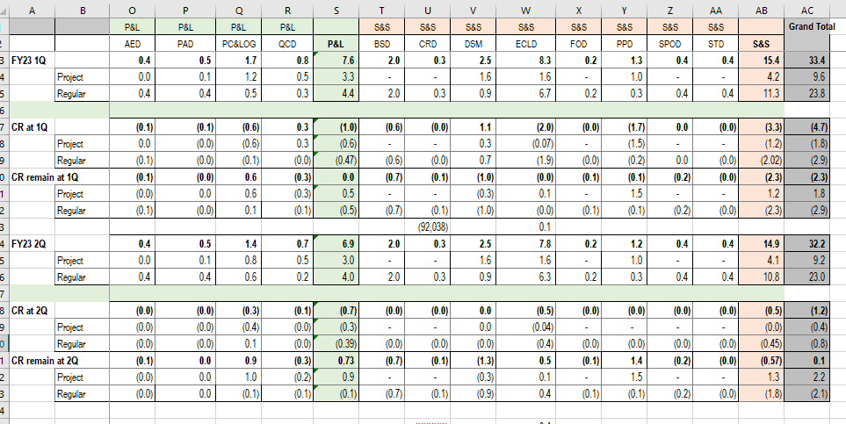

Fixed cost catagory historical
Please ensure total fixed cost is same figure with OI & Profit by segment
Attachment M
Company Name : |  | TMV

Classification Fixed cost and variable cost |  |  |  |  | Due Date : 19 Jan 2023 |  |  |  |  |  |  |  |  |  |  |  |  |  |  |  |  |  |  |  |  |  |  |  | Due Date : 27 Jan 2023 |  |  |  |  |  |  |  | Due Date : 8 Feb 2023 |  |  |  |  |  |  |  | Due Date : 19 Jan 2023 |  |  |  |  |  |  |  |  |  |  |  |  |  |  |  |  |  | Due Date : 27 Jan 2023 |  |  |  |  |  |  |  |  | Due Date : 8 Feb 2023
 |  |  |  |  |  |  |  |  |  |  |  |  |  |  |  |  |  |  |  |  |  |  |  |  |  |  |  |  |  |  |  |  |  |  |  |  |  |  |  |  |  |  |  |  | FY23 2Q vs FY23 3Q |  |  |  |  |  |  |  | Please fill the reason with amount | FY22 actual vs FY23 3Q |  |  |  |  |  |  |  | Please fill the reason with amount | FY23 3Q vs FY24 1st Cut |  |  |  |  |  |  |  | Please fill the reason with amount | FY24 1st Cut vs FY26 Feb'23 |  |  |  |  |  |  |  | Please fill the reason with amount
 | Variance analysis of P/L |  |  |  | FY23 2Q (a) |  |  |  |  |  |  |  | FY23 3Q (b) |  |  |  |  |  |  |  | FY22 Actual ( c) |  |  |  |  |  |  |  | FY24 1st Cut (d) |  |  |  |  |  |  |  | FY26 Feb 23 (e) |  |  |  |  |  |  |  | Gap |  |  |  |  |  |  |  | Reason | Gap |  |  |  |  |  |  |  | Reason | Gap |  |  |  |  |  |  |  | Reason | Gap |  |  |  |  |  |  |  | Reason
 |  |  |  |  |  |  |  |  |  |  |  |  |  |  |  |  |  |  |  |  |  |  |  |  |  |  |  |  |  |  |  |  |  |  |  |  |  |  |  |  |  |  |  |  | (f=b-a) | Converntional |  |  | New prioritize |  |  |  |  | (g=b-c) | Converntional |  |  | New prioritize |  |  |  |  | (g=b-c) | Converntional |  |  | New prioritize |  |  |  |  | (g=b-c) | Converntional |  |  | New prioritize
 |  |  |  |  | Total | Conventional |  |  | New prioritize |  |  |  | Total | Conventional |  |  | New prioritize |  |  |  | Total | Conventional |  |  | New prioritize |  |  |  | Total | Conventional |  |  | New prioritize |  |  |  | Total | Conventional |  |  | New prioritize |  |  |  | Mil. Local Cur |  |  |  |  |  |  |  |  | Mil. Local Cur |  |  |  |  |  |  |  |  | Mil. Local Cur |  |  |  |  |  |  |  |  | Mil. Local Cur
 | Labor cost | Plant Labor Cost |  | Variable | 8.8 | 9.8 |  | (1.0) |  |  |  |  | - |  |  |  |  |  |  |  | 7.9 | 9.3 |  | (1.3) | - | - | - | - | - |  |  |  |  |  |  |  | - |  |  |  |  |  |  |  | ▲8.8 | ▲9.8 | - | 1.0 | - | - | - | - |  | ▲7.9 | ▲9.3 | - | 1.3 | - | - | - | - |  | - | - | - | - | - | - | - | - |  | - | - | - | - | - | - | - | -
 |  | Plant Labor Cost |  | Fixed | 2.8 |  |  | 2.8 |  |  |  |  | - |  |  |  |  |  |  |  | 3.1 |  |  | 3.1 | - | - | - | - | - |  |  |  |  |  |  |  | - |  |  |  |  |  |  |  | ▲2.8 | - | - | ▲2.8 | - | - | - | - |  | ▲3.1 | - | - | ▲3.1 | - | - | - | - |  | - | - | - | - | - | - | - | - |  | - | - | - | - | - | - | - | -
 |  | Labor Cost (SGA) |  | Fixed | 18.4 |  |  | 18.4 |  |  |  |  | - |  |  |  |  |  |  |  | 16.8 |  |  | 16.8 | - | - | - | - | - |  |  |  |  |  |  |  | - |  |  |  |  |  |  |  | ▲18.4 | - | - | ▲18.4 | - | - | - | - |  | ▲16.8 | - | - | ▲16.8 | - | - | - | - |  | - | - | - | - | - | - | - | - |  | - | - | - | - | - | - | - | -
 |  |  |  |  | 29.9 | 9.8 | - | 20.1 | - | - | - | - | - | - | - | - | - | - | - | - | 27.8 | 9.3 | - | 18.5 | - | - | - | - | - | - | - | - | - | - | - | - | - | - | - | - | - | - | - | - | ▲29.9 | ▲9.8 | - | ▲20.1 | - | - | - | - |  | ▲27.8 | ▲9.3 | - | ▲18.5 | - | - | - | - |  | - | - | - | - | - | - | - | - |  | - | - | - | - | - | - | - | -
 | Welfare expenses |  |  | Fixed | - |  |  |  |  |  |  |  | - |  |  |  |  |  |  |  | - |  |  |  |  |  |  |  | - |  |  |  |  |  |  |  | - |  |  |  |  |  |  |  | - | - | - | - | - | - | - | - |  | - | - | - | - | - | - | - | - |  | - | - | - | - | - | - | - | - |  | - | - | - | - | - | - | - | -
NOTE for Existing Depre MANU: If company unable to breakdown as template, company can combine PJT Investment and Production Related.
 |  | Existing Project |  |  | 14.1 | - | 2.4 | 11.7 | - | - | - | - | - | - | - | - | - | - | - | - | 13.6 | - | - | 13.6 | - | - | - | - | - | - | - | - | - | - | - | - | - | - | - | - | - | - | - | - | ▲14.1 | - | ▲2.4 | ▲11.7 | - | - | - | - |  | ▲13.6 | - | - | ▲13.6 | - | - | - | - |  | - | - | - | - | - | - | - | - |  | - | - | - | - | - | - | - | -
 | Depreciation | Manu |  | Fixed | 9.8 | - | 1.9 | 7.9 | - | - | - | - | - |  |  |  |  |  |  |  | 9.8 | - | - | 9.8 | - | - | - | - | - |  |  |  |  |  |  |  | - |  |  |  |  |  |  |  | ▲9.8 | - | ▲1.9 | ▲7.9 | - | - | - | - |  | ▲9.8 | - | - | ▲9.8 | - | - | - | - |  | - | - | - | - | - | - | - | - |  | - | - | - | - | - | - | - | -
 |  |  | PJT Investment (Cat. 1 & 2 ) | Fixed |  |  |  |  |  |  |  |  |  |  |  |  |  |  |  |  |  |  |  |  |  |  |  |  |  |  |  |  |  |  |  |  |  |  |  |  |  |  |  |  |  |  |  |  |  |  |  |  |  |  |  |  |  |  |  |  |  |  | - | - | - | - | - | - | - | - |  | - | - | - | - | - | - | - | -
 |  |  | Production related (Cat. 4) | Fixed |  |  |  |  |  |  |  |  |  |  |  |  |  |  |  |  |  |  |  |  |  |  |  |  |  |  |  |  |  |  |  |  |  |  |  |  |  |  |  |  |  |  |  |  |  |  |  |  |  |  |  |  |  |  |  |  |  |  | - | - | - | - | - | - | - | - |  | - | - | - | - | - | - | - | -
 |  |  | Supplier tooling (Cat. 3) | Variable: TMT Fixed: Another country | - |  |  |  |  |  |  |  | - |  |  |  |  |  |  |  | - |  |  |  |  |  |  |  | - |  |  |  |  |  |  |  | - |  |  |  |  |  |  |  | - | - | - | - | - | - | - | - |  | - | - | - | - | - | - | - | - |  | - | - | - | - | - | - | - | - |  | - | - | - | - | - | - | - | -
 |  | IT Expenses (Cat. 5) |  | Fixed | 0.8 | - | - | 0.8 | - | - | - | - | - |  |  |  |  |  |  |  | 0.6 | - | - | 0.6 | - | - | - | - | - |  |  |  |  |  |  |  | - |  |  |  |  |  |  |  | ▲0.8 | - | - | ▲0.8 | - | - | - | - |  | ▲0.6 | - | - | ▲0.6 | - | - | - | - |  | - | - | - | - | - | - | - | - |  | - | - | - | - | - | - | - | -
 |  | SGA (Cat. 5) |  | Fixed |  |  |  |  |  |  |  |  |  |  |  |  |  |  |  |  |  |  |  |  |  |  |  |  |  |  |  |  |  |  |  |  |  |  |  |  |  |  |  |  |  |  |  |  |  |  |  |  |  |  |  |  |  |  |  |  |  |  | - | - | - | - | - | - | - | - |  | - | - | - | - | - | - | - | -
 |  | Others (SGA depre) (Cat. 6/7) |  | Fixed | 3.5 | - | 0.5 | 3.0 | - | - | - | - | - |  |  |  |  |  |  |  | 3.2 | - | - | 3.2 | - | - | - | - | - |  |  |  |  |  |  |  | - |  |  |  |  |  |  |  | ▲3.5 | - | ▲0.5 | ▲3.0 | - | - | - | - |  | ▲3.2 | - | - | ▲3.2 | - | - | - | - |  | - | - | - | - | - | - | - | - |  | - | - | - | - | - | - | - | -
 |  | New Investment/Project (Link with CAPEX/PP06) |  |  | 0.9 | - | 0.2 | 0.7 | - | - | - | - | - | - | - | - | - | - | - | - | - | - | - | - | - | - | - | - | - | - | - | - | - | - | - | - | - | - | - | - | - | - | - | - | ▲0.9 | - | ▲0.2 | ▲0.7 | - | - | - | - |  | - | - | - | - | - | - | - | - |  | - | - | - | - | - | - | - | - |  | - | - | - | - | - | - | - | -
 |  | Manu |  | Fixed | 0.5 | - | 0.2 | 0.3 | - | - | - | - | - |  |  |  |  |  |  |  | - |  |  |  |  |  |  |  | - |  |  |  |  |  |  |  | - |  |  |  |  |  |  |  | ▲0.5 | - | ▲0.2 | ▲0.3 | - | - | - | - |  | - | - | - | - | - | - | - | - |  | - | - | - | - | - | - | - | - |  | - | - | - | - | - | - | - | -
 |  |  | PJT Investment (Cat. 1 & 2 ) | Fixed |  |  |  |  |  |  |  |  |  |  |  |  |  |  |  |  |  |  |  |  |  |  |  |  |  |  |  |  |  |  |  |  |  |  |  |  |  |  |  |  |  |  |  |  |  |  |  |  |  |  |  |  |  |  |  |  |  |  | - | - | - | - | - | - | - | - |  | - | - | - | - | - | - | - | -
 |  |  | Production related (Cat. 4) | Fixed |  |  |  |  |  |  |  |  |  |  |  |  |  |  |  |  |  |  |  |  |  |  |  |  |  |  |  |  |  |  |  |  |  |  |  |  |  |  |  |  |  |  |  |  |  |  |  |  |  |  |  |  |  |  |  |  |  |  | - | - | - | - | - | - | - | - |  | - | - | - | - | - | - | - | -
 |  |  | Supplier tooling (Cat. 3) | Variable: TMT Fixed: Another country | - |  |  |  |  |  |  |  | - |  |  |  |  |  |  |  | - |  |  |  |  |  |  |  | - |  |  |  |  |  |  |  | - |  |  |  |  |  |  |  | - | - | - | - | - | - | - | - |  | - | - | - | - | - | - | - | - |  | - | - | - | - | - | - | - | - |  | - | - | - | - | - | - | - | -
 |  | IT Expenses (Cat. 5) |  | Fixed | 0.3 | - | - | 0.3 | - | - | - | - | - |  |  |  |  |  |  |  | - |  |  |  |  |  |  |  | - |  |  |  |  |  |  |  | - |  |  |  |  |  |  |  | ▲0.3 | - | - | ▲0.3 | - | - | - | - |  | - | - | - | - | - | - | - | - |  | - | - | - | - | - | - | - | - |  | - | - | - | - | - | - | - | -
 |  | SGA (Cat. 5) |  | Fixed |  |  |  |  |  |  |  |  |  |  |  |  |  |  |  |  |  |  |  |  |  |  |  |  |  |  |  |  |  |  |  |  |  |  |  |  |  |  |  |  |  |  |  |  |  |  |  |  |  |  |  |  |  |  |  |  |  |  | - | - | - | - | - | - | - | - |  | - | - | - | - | - | - | - | -
 |  | Others (SGA depre) (Cat. 6/7) |  | Fixed | 0.0 | - | - | 0.0 | - | - | - | - | - |  |  |  |  |  |  |  | - |  |  |  |  |  |  |  | - |  |  |  |  |  |  |  | - |  |  |  |  |  |  |  | ▲0.0 | - | - | ▲0.0 | - | - | - | - |  | - | - | - | - | - | - | - | - |  | - | - | - | - | - | - | - | - |  | - | - | - | - | - | - | - | -
 |  |  |  |  | 15.0 | - | 2.6 | 12.4 | - | - | - | - | - | - | - | - | - | - | - | - | 13.6 | - | - | 13.6 | - | - | - | - | - | - | - | - | - | - | - | - | - | - | - | - | - | - | - | - | (15.0) | - | (2.6) | (12.4) | - | - | - | - |  | (13.6) | - | - | (13.6) | - | - | - | - |  | - | - | - | - | - | - | - | - |  | - | - | - | - | - | - | - | -
 | R&D cost |  |  | Fixed | - |  |  |  |  |  |  |  | - |  |  |  |  |  |  |  | - |  |  |  |  |  |  |  | - |  |  |  |  |  |  |  | - |  |  |  |  |  |  |  | - | - | - | - | - | - | - | - |  | - | - | - | - | - | - | - | - |  | - | - | - | - | - | - | - | - |  | - | - | - | - | - | - | - | -
 | Warranty expenses |  |  | Fixed | 2.8 |  |  | 2.8 |  |  |  |  | - |  |  |  |  |  |  |  | 2.4 | - | - | 2.4 | - | - | - | - | - |  |  |  |  |  |  |  | - |  |  |  |  |  |  |  | ▲2.8 | - | - | ▲2.8 | - | - | - | - |  | ▲2.4 | - | - | ▲2.4 | - | - | - | - |  | - | - | - | - | - | - | - | - |  | - | - | - | - | - | - | - | -
 | General expenses | Plant Repair & Maintenance |  | Fixed | 1.7 |  |  | 1.7 |  |  |  |  | - |  |  |  |  |  |  |  | 1.6 | - | - | 1.6 | - | - | - | - | - |  |  |  |  |  |  |  | - |  |  |  |  |  |  |  | ▲1.7 | - | - | ▲1.7 | - | - | - | - |  | ▲1.6 | - | - | ▲1.6 | - | - | - | - |  | - | - | - | - | - | - | - | - |  | - | - | - | - | - | - | - | -
 |  | Plant General Expenses (COM-Electric, Water & Gas Expenses) |  | Variable | - | - | - | - | - | - | - | - | - | - | - | - | - | - | - | - | - | - | - | - | - | - | - | - | - | - | - | - | - | - | - | - | - | - | - | - | - | - | - | - | - | - | - | - | - | - | - | - |  | - | - | - | - | - | - | - | - |  | - | - | - | - | - | - | - | - |  | - | - | - | - | - | - | - | -
 |  |  | IH Mfg cost ( Operating Supply, Cosumable Tools, Milkrun) | Variable | - |  |  |  |  |  |  |  | - |  |  |  |  |  |  |  | - |  |  |  |  |  |  |  | - |  |  |  |  |  |  |  | - |  |  |  |  |  |  |  | - | - | - | - | - | - | - | - |  | - | - | - | - | - | - | - | - |  | - | - | - | - | - | - | - | - |  | - | - | - | - | - | - | - | -
 |  |  | Freight | Variable | - |  |  |  |  |  |  |  | - |  |  |  |  |  |  |  | - |  |  |  |  |  |  |  | - |  |  |  |  |  |  |  | - |  |  |  |  |  |  |  | - | - | - | - | - | - | - | - |  | - | - | - | - | - | - | - | - |  | - | - | - | - | - | - | - | - |  | - | - | - | - | - | - | - | -
 |  |  | Utility (elctricity, fuel, gas, water) | Variable | - |  |  |  |  |  |  |  | - |  |  |  |  |  |  |  | - |  |  |  |  |  |  |  | - |  |  |  |  |  |  |  | - |  |  |  |  |  |  |  | - | - | - | - | - | - | - | - |  | - | - | - | - | - | - | - | - |  | - | - | - | - | - | - | - | - |  | - | - | - | - | - | - | - | -
 |  | Plant General Expenses |  | Fixed | 7.1 |  | 5.6 | 1.5 |  |  |  |  | - |  |  |  |  |  |  |  | 4.4 | - | 2.6 | 1.8 | - | - | - | - | - |  |  |  |  |  |  |  | - |  |  |  |  |  |  |  | ▲7.1 | - | ▲5.6 | ▲1.5 | - | - | - | - |  | ▲4.4 | - | ▲2.6 | ▲1.8 | - | - | - | - |  | - | - | - | - | - | - | - | - |  | - | - | - | - | - | - | - | -
 |  | IT Expenses |  | Fixed | 1.1 |  |  | 0.8 |  |  | 0.3 |  | - |  |  |  |  |  |  |  | 0.8 | - | - | 0.8 | - | - | - | - | - |  |  |  |  |  |  |  | - |  |  |  |  |  |  |  | ▲1.1 | - | - | ▲0.8 | - | - | ▲0.3 | - |  | ▲0.8 | - | - | ▲0.8 | - | - | - | - |  | - | - | - | - | - | - | - | - |  | - | - | - | - | - | - | - | -
 |  | General Expense (SGA) |  | Fixed | 9.5 |  |  | 9.4 | 0.1 |  |  |  | - |  |  |  |  |  |  |  | 7.0 | - | - | 7.0 | - | - | - | - | - |  |  |  |  |  |  |  | - |  |  |  |  |  |  |  | ▲9.5 | - | - | ▲9.4 | ▲0.1 | - | - | - |  | ▲7.0 | - | - | ▲7.0 | - | - | - | - |  | - | - | - | - | - | - | - | - |  | - | - | - | - | - | - | - | -
 |  | Bad debt (Provision of Doubtful Debts) |  | Fixed | - |  |  |  |  |  |  |  | - |  |  |  |  |  |  |  | - |  |  |  |  |  |  |  | - |  |  |  |  |  |  |  | - |  |  |  |  |  |  |  | - | - | - | - | - | - | - | - |  | - | - | - | - | - | - | - | - |  | - | - | - | - | - | - | - | - |  | - | - | - | - | - | - | - | -
 |  |  |  |  | 19.4 | - | 5.6 | 13.5 | 0.1 | - | 0.3 | - | - | - | - | - | - | - | - | - | 13.9 | - | 2.6 | 11.3 | - | - | - | - | - | - | - | - | - | - | - | - | - | - | - | - | - | - | - | - | (19.4) | - | (5.6) | (13.5) | (0.1) | - | (0.3) | - |  | (13.9) | - | (2.6) | (11.3) | - | - | - | - |  | - | - | - | - | - | - | - | - |  | - | - | - | - | - | - | - | -
 | Selling cost |  |  | Fixed | 12.8 |  | 2.3 | 9.5 | 0.3 |  |  | 0.7 | - |  |  |  |  |  |  |  | 7.1 | - | 3.5 | 3.6 | - | - | - | - | - |  |  |  |  |  |  |  | - |  |  |  |  |  |  |  | ▲12.8 | - | ▲2.3 | ▲9.5 | ▲0.3 | - | - | ▲0.7 |  | ▲7.1 | - | ▲3.5 | ▲3.6 | - | - | - | - |  | - | - | - | - | - | - | - | - |  | - | - | - | - | - | - | - | -
 |  |  |  | Total | 80.0 | 9.8 | 10.5 | 58.4 | 0.3 | - | 0.3 | 0.7 | - | - | - | - | - | - | - | - | 64.9 | 9.3 | 6.1 | 49.5 | - | - | - | - | - | - | - | - | - | - | - | - | - | - | - | - | - | - | - | - | ▲80.0 | ▲9.8 | ▲10.5 | ▲58.4 | ▲0.3 | - | ▲0.3 | ▲0.7 |  | ▲64.9 | ▲9.3 | ▲6.1 | ▲49.5 | - | - | - | - |  | - | - | - | - | - | - | - | - |  | - | - | - | - | - | - | - | -
 |  |  |  | Total FC |  |  |  |  |  |  |  |  |  |  |  |  |  |  |  |  |  |  |  |  |  |  |  |  |  |  |  |  |  |  |  |  |  |  |  |  |  |  |  |  |  |  |  |  |  |  | Check | - | should be 0 |  |  |  |  |  |  | Check | - | should be 0 |  |  |  |  |  |  | Check | - | should be 0 |  |  |  |  |  |  | Check | - | should be 0

 | CAPEX Investment & depre

 | Investment (Should tie up with CAPEX/PP06 Submission | 1. PE & Production preparation
 |  | 2. Mfg Preparation
 |  | 3. Supplier Tooling
 |  | 4. Production Related
 |  | 5. SGA & IT DX
 |  | 6. Carbon Neutral
 |  | Total
NOTE for CAPEX:
1. Please ensure CAPEX linkage with CAPEX submission on 13 Jan'23 for MTP and 17 Jan'23 PP06 Conets for FY24
2. Please ensure that investment is linkage with "Depre New Project/Investment" in the above FC template

PP06
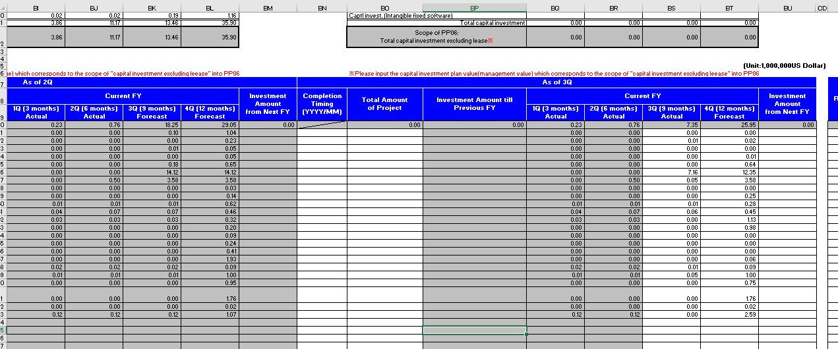

PP02
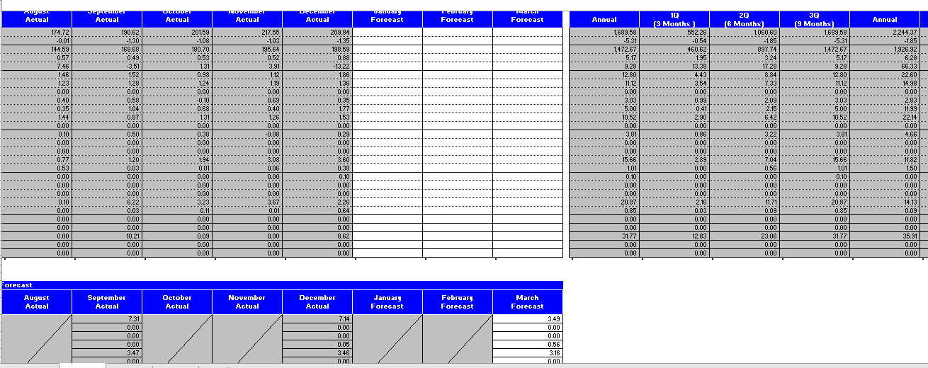

Cashflow report
